老年化指数 印刷
 | 18. 老年化指数

 | 時点 2019(H31)年4月1日（毎年） |  |  |  |  |  |  | 平 均 値 |  |  |  | 326.9
 | 単位 － |  |  |  |  |  |  | 標準偏差 |  |  |  | 135.6
 | 市町村名 | 指標 | 順位 |  | #REF! | 備考 | 市町村名 | 指標 | 順位 |  | #REF! | 備考

 | 千葉県 | 220.6 |  | － |  |  | 八街市 | 298.8 |  | 28
 | 千葉市 | 211.6 |  | 42 |  |  | 印西市 | 140.5 |  | 53
 | 銚子市 | 450.0 |  | 9 |  |  | 白井市 | 175.2 |  | 50
 | 市川市 | 176.0 |  | 49 |  |  | 富里市 | 243.1 |  | 38
 | 船橋市 | 183.7 |  | 47 |  |  | 南房総市 | 526.1 |  | 5
 | 館山市 | 383.3 |  | 17 |  |  | 匝瑳市 | 326.5 |  | 25
 | 木更津市 | 211.6 |  | 42 |  |  | 香取市 | 372.4 |  | 19
 | 松戸市 | 216.7 |  | 40 |  |  | 山武市 | 367.1 |  | 20
 | 野田市 | 252.9 |  | 36 |  |  | いすみ市 | 438.2 |  | 11
 | 茂原市 | 307.2 |  | 26 |  |  | 大網白里市 | 290.0 |  | 29
 | 成田市 | 168.0 |  | 51 |  |  | 酒々井町 | 304.2 |  | 27
 | 佐倉市 | 273.3 |  | 31 |  |  | 栄町 | 440.3 |  | 10
 | 東金市 | 266.0 |  | 32 |  |  | 神崎町 | 358.4 |  | 21
 | 旭市 | 258.2 |  | 35 |  |  | 多古町 | 401.5 |  | 15
 | 習志野市 | 177.2 |  | 48 |  |  | 東庄町 | 382.7 |  | 18
 | 柏市 | 198.1 |  | 44 |  |  | 九十九里町 | 479.1 |  | 8
 | 勝浦市 | 593.4 |  | 3 |  |  | 芝山町 | 355.3 |  | 22
 | 市原市 | 244.7 |  | 37 |  |  | 横芝光町 | 342.6 |  | 23
 | 流山市 | 152.7 |  | 52 |  |  | 一宮町 | 258.9 |  | 34
 | 八千代市 | 189.5 |  | 46 |  |  | 睦沢町 | 414.8 |  | 13
 | 我孫子市 | 260.7 |  | 33 |  |  | 長生村 | 341.6 |  | 24
 | 鴨川市 | 396.7 |  | 16 |  |  | 白子町 | 432.0 |  | 12
 | 鎌ケ谷市 | 232.8 |  | 39 |  |  | 長柄町 | 481.4 |  | 6
 | 君津市 | 287.0 |  | 30 |  |  | 長南町 | 539.9 |  | 4
 | 富津市 | 408.6 |  | 14 |  |  | 大多喜町 | 481.2 |  | 7
 | 浦安市 | 128.8 |  | 54 |  |  | 御宿町 | 756.4 |  | 1
 | 四街道市 | 211.7 |  | 41 |  |  | 鋸南町 | 668.2 |  | 2
 | 袖ケ浦市 | 195.0 |  | 45

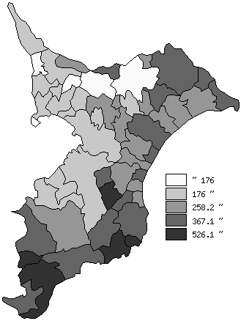
 | 千葉県の推移
平成27年 | 194.4
平成28年 | 202
平成29年 | 208.6
平成30年 | 215
平成31年 | 220.6

《備 考》 ・資料出所 統計課「千葉県年齢別・町丁字別人口」 ・算出方法 老年人口（65歳以上）÷年少人口（15歳未満）×100

